Eje
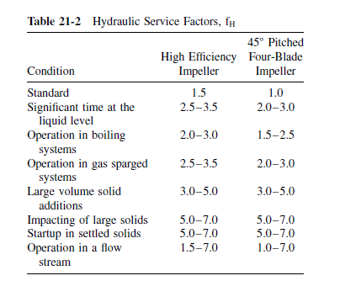
Simbolo | Variable | Valor | Unidades
P | Potencia Intalada: | 0.75 | kW
 |  | 750 | W
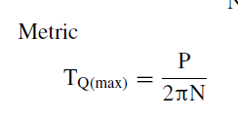
N | Velocidad: | 90 | rpm
 |  | 1.5 | rps
Tq(max) | Torque máximo | 79.6 | N.m

 | Max Bending Moment
Simbolo | Variable | Valor | Unidades
P1 calc | Pot calc Propela 1 | 308 | W
L1 | Distancia prop 1 | 2.5 | m
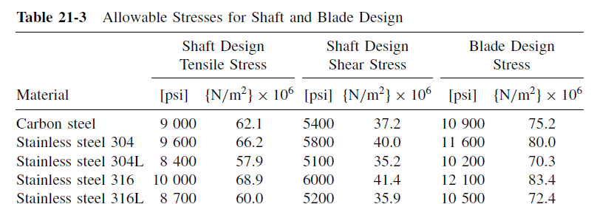
fH1 | Factor hidraulico pop 1 | 2 | adim
D1 | Diámetro propela 1 | 1 | m
P2 calc | Pot calc Propela 2 | 0 | W
L2 | Distancia prop 2 | 0 | m
fH2 | Factor hidraulico pop 2 | 0 | adim
D2 | Diámetro propela 2 | 1.2 | m
P1 | Comp P total propela 1 | 750 | W
P2 | Comp P total propela 2 | 0 | W
M1 | Componente P1 del M max | 120.0 | N.m
M2 | Componente P2 del M max | 0.0 | N.m
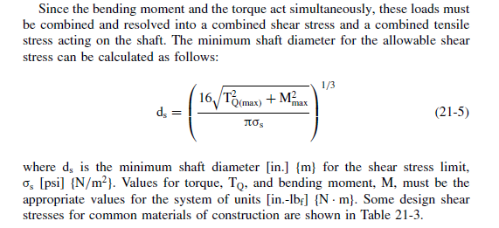
Mmax | Max Bending Moment | 120 | N.m

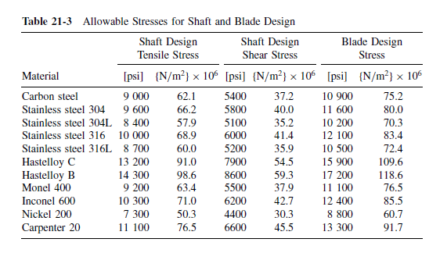
Calculo del diámetro de eje mínimo shear stress(barra)
Simbolo | Variable | Valor | Unidades
 | Material del eje | 316SS
Ơs | Shear stress limit | 4.14E+07 | N/m2
TQ max | Torque max | 80 | N.m
Mmax | Max Bending Moment | 120 | N.m
ds | Diametro min | 0.026 | m
ds | Diametro min | 1.03 | in

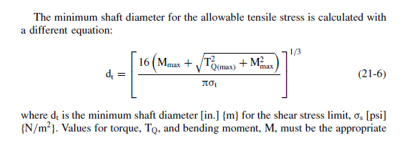
Calculo del diámetro de eje mínimo Tensil stress(barra)
Simbolo | Variable | Valor | Unidades
 | Material del eje | 316SS
Ơt | Tensil stress limit | 6.00E+07 | N/m2
TQ max | Torque max | 80 | N.m
Mmax | Max Bending Moment | 120 | N.m
ds | Diametro min | 0.028 | m | 28.192552981
ds | Diametro min | 1.11 | in

 | HOLLOW SHAFT (PIPE) | 3"
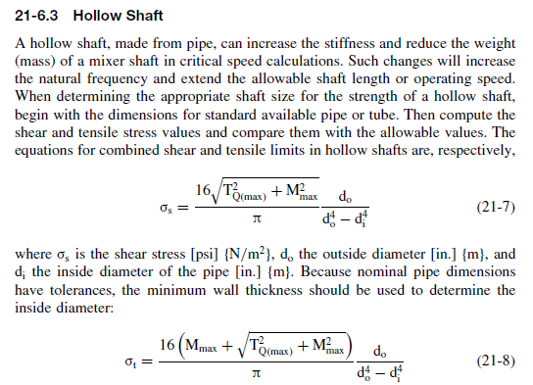
Validación del diámetro de eje del Tubo- shear stress -
Simbolo | Variable | Valor | Unidades
 | Material del eje | 316SS
Ơs | Shear stress limit | 4.14E+07 | N/m2
TQ max | Torque max | 80 | N.m
Mmax | Max Bending Moment | 120 | N.m
d | Diámetro nóminal de tubo | 3 | in
do | Diámetro externo de tubo | 0.0889 | m | poner en tabla
di | Diametro interno de tubo | 0.0774 | m | poner en tabla
Ơs-c | Shear Stress calc | 2450058.2136978772 | m
 | CUMPLE? | SI

Validación del diámetro de eje del Tubo- Tensil stress
Simbolo | Variable | Valor | Unidades
 | Material del eje | 316SS
Ơt | Tensil stress limit | 6.00E+07 | N/m2
TQ max | Torque max | 80 | N.m
Mmax | Max Bending Moment | 120 | N.m
d | Diámetro nóminal de tubo | 3 | in
do | Diámetro externo de tubo | 0.0889 | m
di | Diametro interno de tubo | 0.0774 | m |  | fh | 2
Ơt-c | Tensil Stress calc | 4491942.079779673 | m
 | CUMPLE? | SI

 | HOLLOW SHAFT (PIPE) | 4"

Validación del diámetro de eje del Tubo- shear stress -
Simbolo | Variable | Valor | Unidades
 | Material del eje | 316SS
Ơs | Shear stress limit | 4.14E+07 | N/m2
TQ max | Torque max | 80 | N.m
Mmax | Max Bending Moment | 120 | N.m
d | Diámetro nóminal de tubo | 4 | in
do | Diámetro externo de tubo | 0.1143 | m
di | Diametro interno de tubo | 0.1023 | m
Ơs-c | Shear Stress calc | 1366694.3738272502 | m
 | CUMPLE? | SI

Validación del diámetro de eje del Tubo- Tensil stress
Simbolo | Variable | Valor | Unidades
 | Material del eje | 316SS
Ơt | Tensil stress limit | 6.00E+07 | N/m2
TQ max | Torque max | 80 | N.m
Mmax | Max Bending Moment | 120 | N.m
d | Diámetro nóminal de tubo | 4 | in
do | Diámetro externo de tubo | 0.1143 | m
di | Diametro interno de tubo | 0.1023 | m
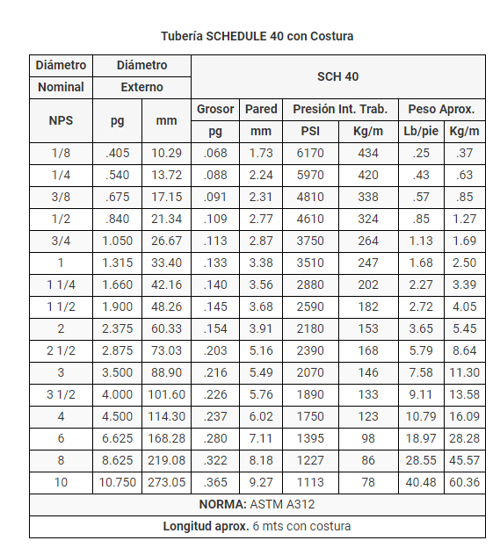
Ơt-c | Tensil Stress calc | 2505700.4497566544 | m
 | CUMPLE? | SI

 | HOLLOW SHAFT (PIPE) | 2"

Validación del diámetro de eje del Tubo- shear stress -
Simbolo | Variable | Valor | Unidades
 | Material del eje | 316SS
Ơs | Shear stress limit | 4.14E+07 | N/m2
TQ max | Torque max | 80 | N.m
Mmax | Max Bending Moment | 120 | N.m
d | Diámetro nóminal de tubo | 2 | in
do | Diámetro externo de tubo | 0.0603 | m
di | Diametro interno de tubo | 0.0525 | m
Ơs-c | Shear Stress calc | 7837602.884121971 | m
 | CUMPLE? | SI

Validación del diámetro de eje del Tubo- Tensil stress
Simbolo | Variable | Valor | Unidades
 | Material del eje | 316SS
Ơt | Tensil stress limit | 6.00E+07 | N/m2
TQ max | Torque max | 80 | N.m
Mmax | Max Bending Moment | 120 | N.m
d | Diámetro nóminal de tubo | 2 | in
do | Diámetro externo de tubo | 0.0603 | m
di | Diametro interno de tubo | 0.0525 | m
Ơt-c | Tensil Stress calc | 14369478.24462238 | m
 | CUMPLE? | SI

Potencia
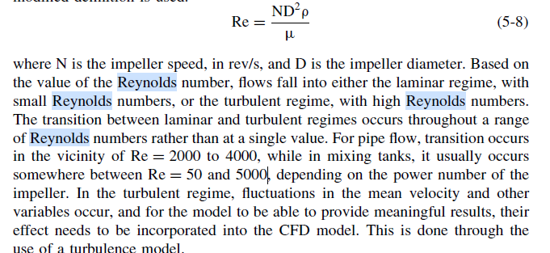
Cálculo de Reynolds
Símbolo | Variable | Valor | Unidades
ρ | Densidad | 900 | kg/m3
D | Diámetro propela | 1.20 | m
N | Velocidad de rotación | 2.00 | rps
μ | Viscosidad | 600 | cP
 |  | 1 | Pa.s
Re | Reynolds | 4,320 | adimen

Calculo del Np- a partir de lo calculado por el selector
Simbolo | Variable | Valor | Unidades
Pct | Potencia calculada, antes de selecciónar el motor | 10.4 | kW
 |  | 10400 | W
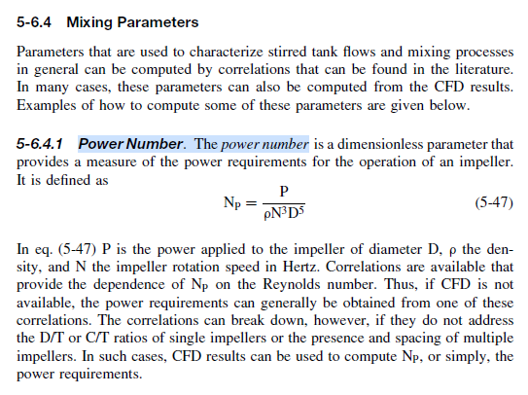
 | Potencia cálculada antes de Bafles | 7429 | W
 | Potencia cálculada antes de Fs | 5714 | W
c_p | Cantidad de Propelas | 2
P | P calc por propela | 2857.1 | W

 | Diametro propela | 1.20 | m
 | Densidad | 900 | kg/m3
 | Velocidad de rotación | 2.00 | rps
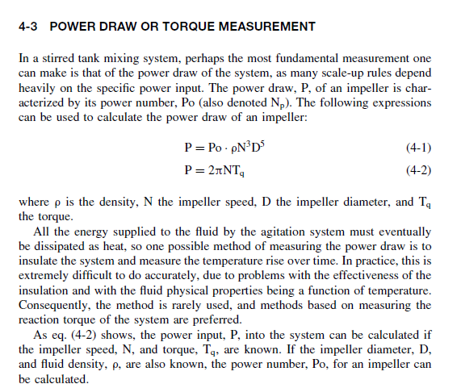
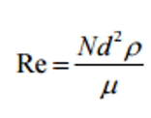
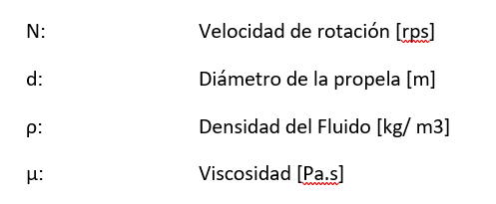
Np | Número de Potencia | 0.16 | adms

 |  | 2.31

Cálculo de Potencia por Propela
Símbolo | Variable | Valor | Unidades
Po/Np | Número de Potencia | 0.16 | adimen
D | Diámetro propela | 1.20 | m
ρ | Densidad | 900 | kg/m3
N | Velocidad de rotación | 2.00 | rps
P | Potencia | 2866.5 | W
 |  | 2.87 | kW

 |  | 5.73
 |  | 8.026324992
 |  | 10.43422249

Vel vs Torque
Frecuencia (hz) | Velocidad (rpm) | Potencia max(kW) | Torque (N.m)
60 | 120 | 11 | 875
50 | 100 | 11 | 1050
40 | 80 | 11 | 1313
30 | 60 | 11 | 1751
20 | 40 | 11 | 2626
15 | 30 | 11 | 3501

Frecuencia (hz) | Velocidad (rpm) | Potencia teorica consumida (kW) | Torque (N.m)
60 | 120 | 8.0 | 637
50 | 100 | 4.6 | 442
40 | 80 | 2.6 | 306
30 | 60 | 1.1 | 172
20 | 40 | 0.3 | 72
15 | 30 | 0.12 | 39

Fondo Flanged Dished
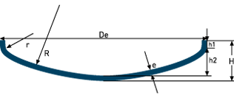
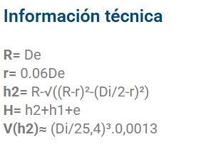
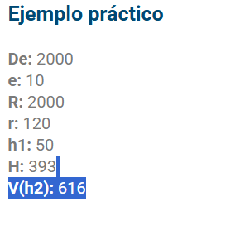
De: | 3000
e: | 10
h1: | 7
Di: | 2980
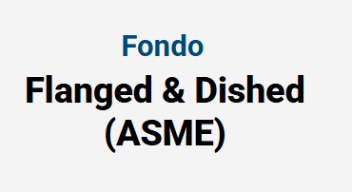
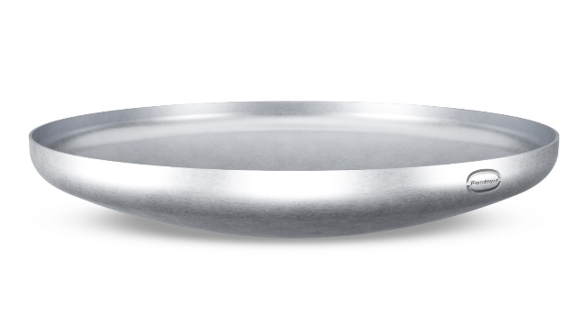
R: | 3000
r: | 180
h2: | 502.74
H: | 519.74
V: | 2099.4

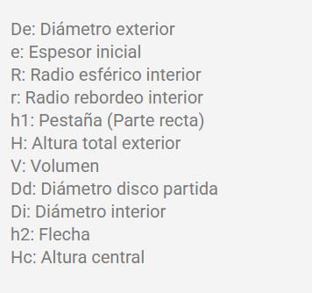
Volumen cil | 3.5064459498 | m3
 | 3506.4459498 | L
 | 60%

Fondo Klopper
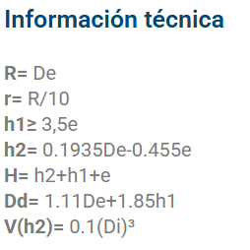
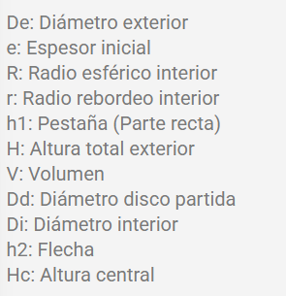
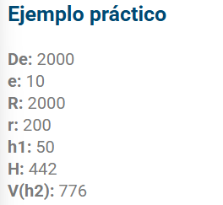
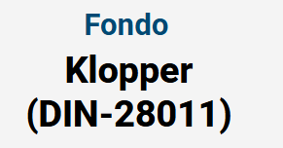
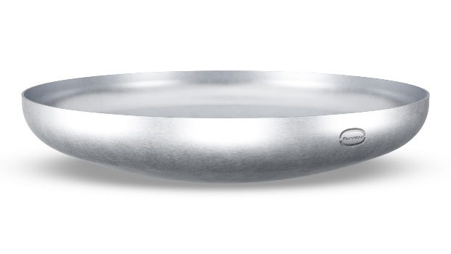
De: | 3000
e: | 10
h1: | 35
Di: | 2980
R: | 3000
r: | 300
h2: | 575.95 | 576
H: | 620.95
V: | 2.646 | m3
V: | 2646.359 | L
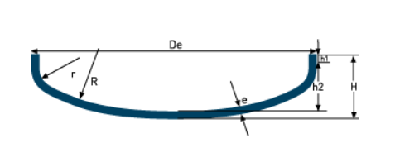

Volumen cil | 4.0170495812
 | 4017.0495812
 | 66%

Fondo
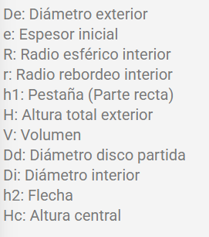
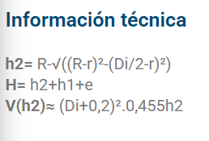
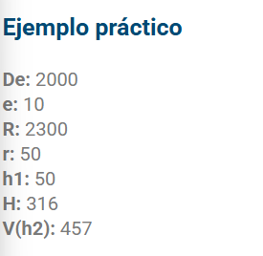
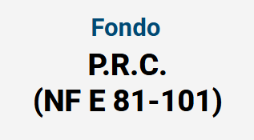
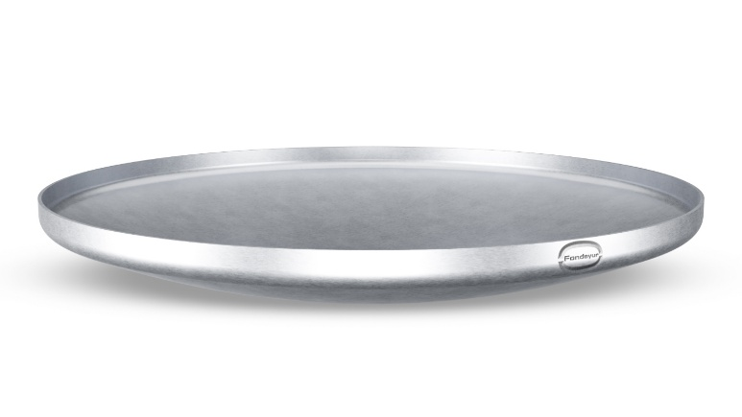
De: | 3000
e: | 10
h1: | 50
Di: | 2980
R: | 3656
r: | 50
h2: | 350.00
H: | 410.00
V: | 1.414 | m3
V: | 1414.394 | L
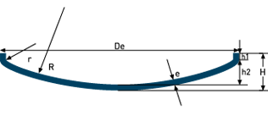

Volumen cil | 2.4411274681
 | 2441.1274681
 | 58%

Nivel del Tanque
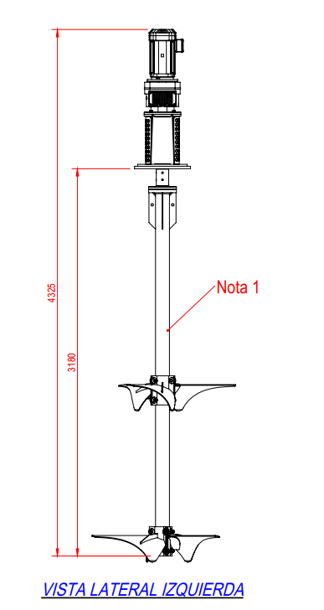
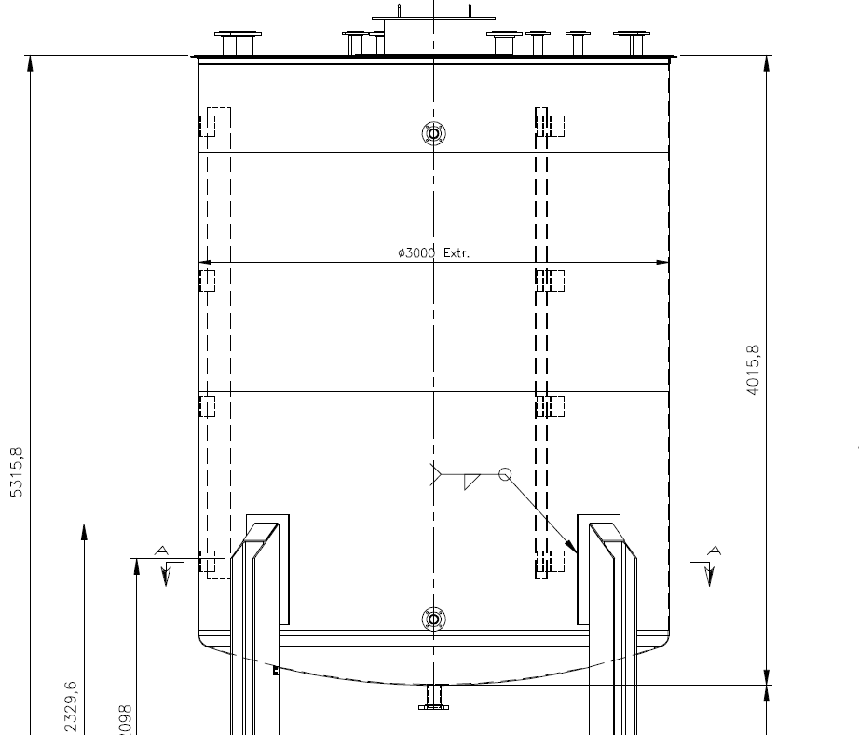
Diámetro de Propela | 1200 | mm
Diámetro de Tanque | 3000 | mm
Altura tota tanque | 4016
Volumen nominal tanque | 25 | m3

Altura boquilla (aprox) | 200
Distancia total borde conexión a fondo | 4216
Agitador de boquilla a parte inferior | 3180
Distancia a fondo | 1000
Porcentaje con relación al borde | 83%

Altura de sumergencia | 200
Altura de línea de agua al fondo | 1200

Altura de parte curva | 350
Altura parte cilindrica | 850

Volumen fondo curvo | 1.4 | m3
Volumen parte cilindrica | 6.0 | m3
Volumen mínimo recomendado | 7.4 | m3
Porcentaje de nivel mínimo | 30%

